Sheet1
https://inthepassing.wordpress.com/2010/03/23/private-cloud-computing-reference-architecture/

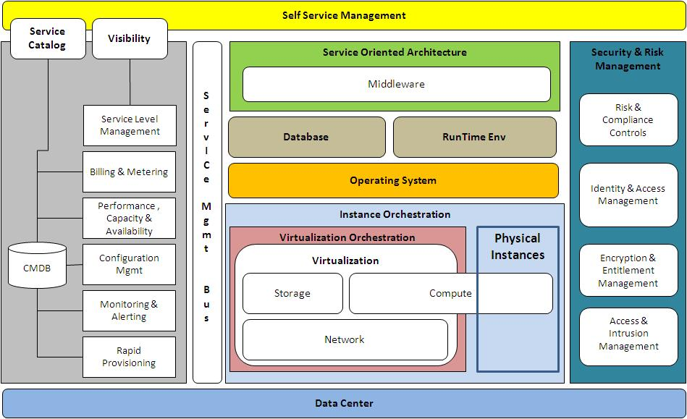

일부 레거시 어플리케이션이 dedicated HW에서 scale out 은 안되고 scale up 만 가능하다던가, 특정 OEM 의 경우 가상화환경에서 biz critical 환경 지원을 안하거나 할 수는 있겠으나

이러한 physical 인스턴스도 virtual instance 처럼 여전히 orchestration, metering, billing 이 필요

rackspace
http://www.rackspace.co.uk/saas-hosting/reference-architectures
private cloud | High Availability Hybrid
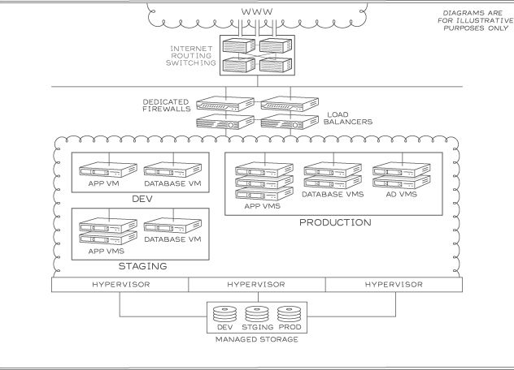
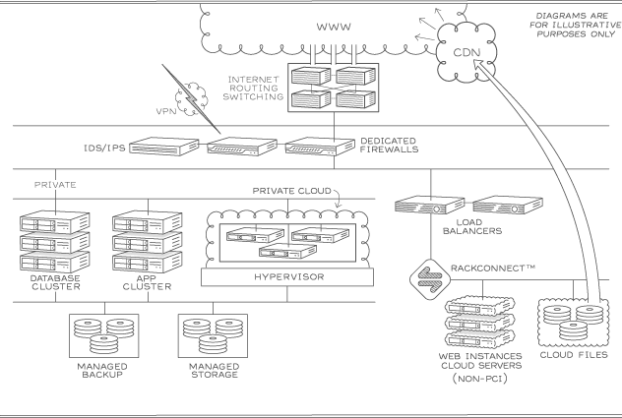

Isolate VMs for dev, staging, and production | High availability
Scale VM resources and deploy quickly | Improved security
Managed storage for dev, staging, and production | Scalable Cloud Servers and Cloud Files
Highly secure | High performance dedicated backend and networking devices
Managed support for staging troubleshooting | Highly complex and customised configurations available
Load testing available
Linux or Windows
Redundant network layer
Highest levels of monitoring

Hybrid | Dedicated
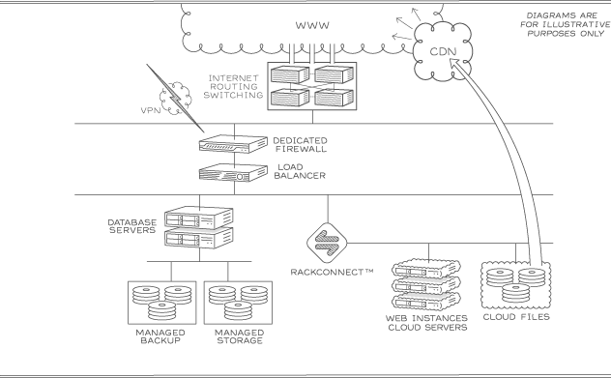
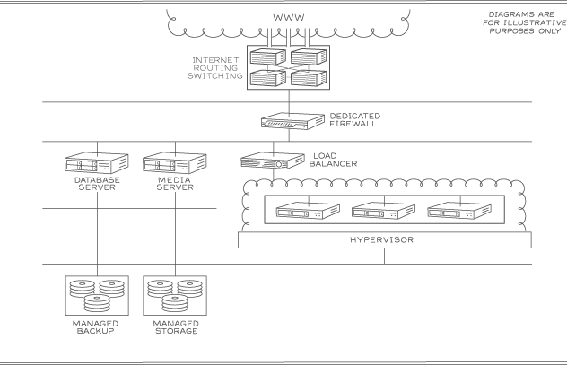

Improved security
Scalable Cloud Servers and Cloud Files | High security, reliability and performance
High performance dedicated backend and networking devices | Scalable dedicated infrastructure
Highly complex and customised configurations available | Maxmimum resource utilisation with Private cloud
 | Rapid deployment
 | Highest levels of monitoring

High Availability Cloud | Load Balanced Cloud
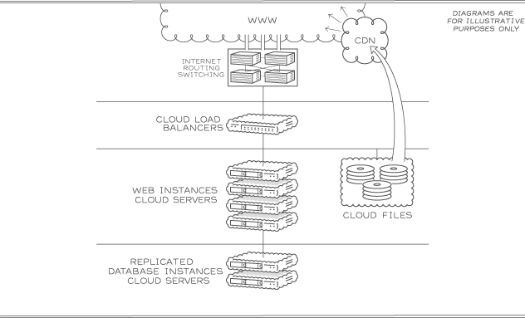
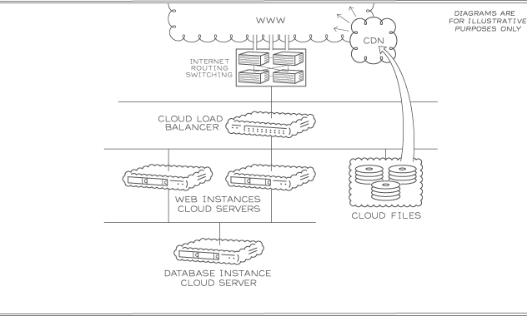

High availability, capacity and performance | Scalable cloud infrastructure and storage
Scalable cloud infrastructure and storage | Low cost with utility pricing
Low cost with utility pricing | Rapid deployment on Linux or Windows
Rapid deployment on Linux or Windows | Managed service level available for Cloud Servers
Managed service level available for Cloud Servers | Not ideal for sites with specific compliance needs
Not ideal for sites with specific compliance needs

Cloud Development
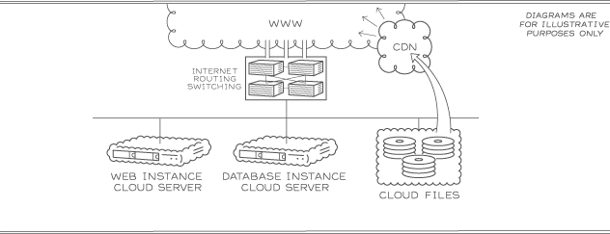

Low cost with utility pricing
Rapid deployment on Linux or Windows
Scalable cloud infrastructure and storage
Managed cloud account available

ibm
https://www.ibm.com/developerworks/rational/library/enterprise-architecture-cloud/
Figure 1. IBM Cloud Reference Architecture, which is similar to the one from NIST
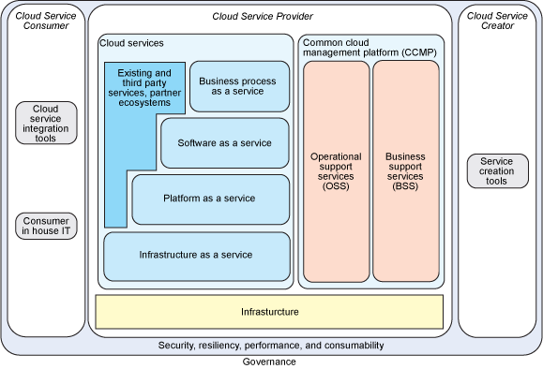

The IBM reference architecture identifies the following roles:
The Cloud Service Creator who develops new services to be consumed through the cloud infrastructure
The Cloud Service Provider who administers and operates the cloud infrastructure
The Cloud Service Consumer who uses the services hosted in the cloud infrastructure
NIST lists the following roles instead:
Cloud Provider (similar to the IBM one)
Cloud Consumer (same)
Cloud Auditor who can conduct independent assessment of the cloud services
Cloud Broker who has the capabilities to intermediate, compose, add value to the services of the Provider
Cloud Carrier who has the capabilities to provide transport services to the Cloud Service Provider
The IBM Cloud Reference Architecture identifies these support services:
Service Offering Catalog and Management
Service Request Management
Order and Subscription Management
Contracts and Agreement Management
Pricing, Metering and Billing
Customer Account Management
Rating
Clearing and Settlement, Accounts Payable, Accounts Receivable
Service Delivery Catalog
Service Automation Management
Change and Configuration Management
Image Lifecycle Management
Provisioning
Incident and Problem Management
IT Service Level Management
Monitoring and Event Management
IT Assets and License Management
Capacity and Performance Management
Platform and Virtualization Management

NIST
http://m.bizhospital.co.kr/02_info/knowhow_view.php?no=226&start=&key=&keyfield=&PHPSESSID=6607f56b851df786483f0bb5f28e5365

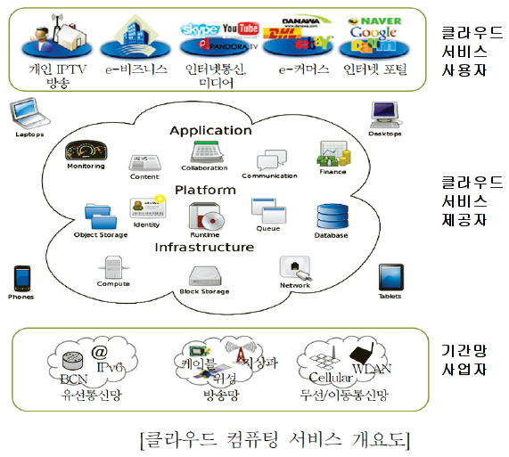

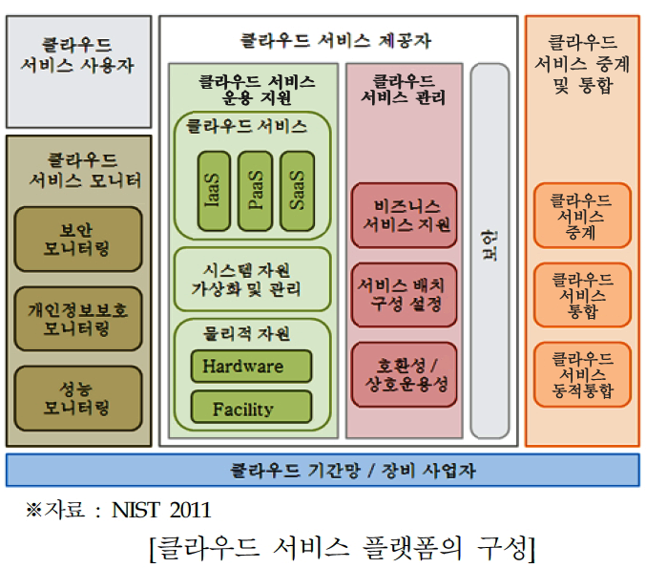

(구성 기술 관점) 클라우드 서비스 플랫폼의 주요한 구성 기술은 아래와 같이 분류 가능함
- 클라우드 서비스 운용 지원 기술(Service Orchestration)은 클라우드 서비스를 제공하기 위하여 요구되는 기반 기술로서 하드웨어 자원을 포함하여, 시스템 자원 가상화 및 관리 기술, IaaS, PaaS, SaaS 서비스 제공 기술 및 서비스에 대한 사용자 접근 지원을 위한 클라우드 서비스 인터페이스 기술들로 정의
- 클라우드 서비스 관리 기술은 사용자 관리, 과금, 리포팅, 주문관리, 가격 등을 포함하는 비즈니스 지원 기술과 클라우드 서비스의 배치 및 구성설정 기술 및 클라우드간 데이터, 서비스, 시스템의 호환성 및 상호운용성 지원 기술을 포함
- 클라우드 서비스 통합/중계 기술은 클라우드 서비스 사용자와 제공자 사이에 중계 기술을 기반으로 기존 클라우드 서비스의 통합을 통한 새로운 서비스 및 부가가치 서비스를 제공하는 기술임
- 클라우드 서비스 모니터링 및 보안 기술은 상기 기술들의 원활한 운용을 위하여 요구되는 기반 정보들의 수집 및 사용자, 데이터, 서비스에 대한 안전성을 보장하기 위한 보안 기술을 제공
(서비스 모델 관점) 클라우드 서비스 플랫폼을 기반으로 하는 서비스 모델은 IaaS, PaaS, SaaS 및 서비스 통합/중계 서비스 형태로 구분할 수 있음
- IaaS 서비스는 클라우드 서비스 제공자가 프로세서, 저장장치, 네트워크 등의 가상 컴퓨팅 자원과 함께 운영 체제를 제공하는 서비스
- PaaS 서비스는 클라우드 서비스 제공자가 특정 응용의 실행 환경 및 다양한 소프트웨어의 개발 환경(프로그래밍 언어와 도구 등)을 제공하는 서비스
- SaaS 서비스는 클라우드 서비스 제공자가 웹 브라우저와 같은 씬 클라이언트(thin client) 환경을 포함하는 다양한 단말에서 사용가능한 소프트웨어 응용(application)을 제공하는 서비스
- 클라우드 중계(Cloud Service Brokerage) 서비스는 다양한 클라우드 서비스 사업자가 제공하는 서비스를 사용자가 손쉽게 검색, 접근, 사용할 수 있도록 중계하며 동시에 기존 서비스의 통합 및 새로운 부가가치 서비스를 제공하는 서비스

cloud_type_compare
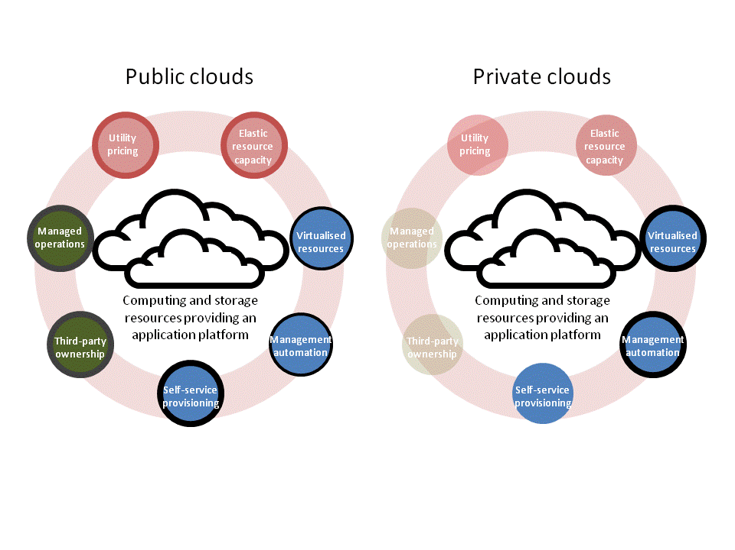
http://www.rosebt.com/blog/cloud-type-comparisons
Cloud Type Comparisons
 | private(inside the firewall) | shared/Multitenant/Caged Colocation | public
SaaS | Internal or packaged application development | Internal or extenral application development and maintenance | native, third party-developed and supported application services delivered over the web
PaaS | Internal platform for applciation development and maintenance resources | Managed Service for application development and maintenance resources | public platform for application development and maintenance resources
IaaS | Enterprise capital investments in raw server resources | Externally managed but dedicated hardware resources; may be secure, colocated; perhaps caged enviroment | publicly shared processing resources

opensource_compare
